Resumen
 |  |  |  | Formato Informe Semanal Proyectos Contratistas |  |  |  |  |  Contrato nro W381147

 |  |  |  | Ecopetrol Desarrollo de Proyectos Vicepresidencias De Desarrollo y Proyectos

 |  |  |  | EDP-F-052 | Elaborado 02/11/2023 |  |  | Versión 4

1. DATOS GENERALES

Contratista |  | CONSORCIO IIWA KAI |  |  | Fecha de Reporte | De | 22-Aug-26 | Fechas | Plan | Real / Proyectada
Contrato / Orden de Servicio No. |  | W381147 – VEE - 002 |  |  |  | Hasta | 28-Aug-26 | Inicio | 15-Jul-26 | 15-Jul-26
 |  |  |  |  | Reporte No. |  | 7 | Finalización | 18-Aug-27 | 18-Aug-27
DESCRIPCIÓN OBJETO DEL CONTRATO U ODS |  |  |  |  |  |  |  | RESUMEN PROGRESO DE CONTRATO U ODS
ONSTRUCCIÓN DE PLATAFORMAS Y CIMENTACIONES DE AEROGENERADORES DEL PARQUE EÓLICO WINDPESHI |  |  |  |  |  |  |  | PLANEADO | EJECUTADO | DIFERENCIA
 |  |  |  |  |  |  |  | 0.41% | 0.03% | -0.38%

2. INDICADORES HSE, PERSONAL Y TIEMPOS

PERSONAL EN CAMPO |  | DIRECTOS (INCLUYE SUBCONTRATISTAS) |  |  | PERSONAL STAFF DEL CONTRATISTA |  |  | HH ACUM. CORTE ANTERIOR | HH SEMANA ACTUAL | HH ACUM. SEMANA ACTUAL
 |  | REGIÓN | NO REGIÓN | TOTAL | REGIÓN | NO REGIÓN | TOTAL
CALIFICADO |  | 5 | 0 | 5 | 16 | 5 | 21 | 4249 | 1204 | 5453
NO CALIFICADO |  | 3 | 0 | 3 | 1 | 0 | 1 | KM ACUM. ANTERIOR | KM SEMANAL ACTUAL | KM. ACUM. ACTUAL
TOTAL |  | 8 | 0 | 8 | 17 | 5 | 22 | 3440 | 700 | 4140

ASPECTOS HSE |  |  |  | ACUMULADO ANTERIORES | SEMANA ACTUAL | ACUMULADO ACTUAL
Indicadores Reactivos | Accidentes con perdida de tiempo |  |  | 0 | 0 | 0
 | Accidentes sin perdida de tiempo (tratamiento médico y trabajo restringido) |  |  | 0 | 0 | 0 |  | TRIF | 0
 | Primeros Auxilios |  |  | 0 | 0 | 0
 | Derrames |  |  | 0 | 0 | 0
 | Incidentes viales |  |  | 0 | 0 | 0
Indicadores de Liderazgo | Casi Accidentes |  |  | 0 | 0 | 0
 | Fallas de control (condiciones inseguras) |  |  | 0 | 0 | 0 |  | TAV | 0
 | Aseguramento comportamientos |  |  | 0 | 0 | 0
 | Visitas Gerenciales |  |  | 0 | 0 | 0
 | Alcoholimetrías positivas |  |  | 0 | 0 | 0

Ejecución Vs. Facturación
3. BALANCE DE COSTOS

BALANCE DE COSTOS DEL CONTRATO |  |  | ACUMULADO CORTE ANTERIOR |  | IVA |  | TOTAL

Valor del contrato CD |  |  | $ 151,047,896,473 |  | $ 1,434,955,016 |  | $ 152,482,851,489
AIU 38% |  |  | $ 57,398,200,660 |  |  |  | $ 57,398,200,660
Valor del contrato CD+AIU |  |  | $ 208,446,097,133 |  |  |  | $ 208,446,097,133
Gastos Reembolsables |  |  | $ 20,844,609,713 |  |  |  | $ 20,844,609,713
Administracion Gastos Reembolsables |  |  | $ 208,446,097 |  |  |  | $ 208,446,097
Cambios de Alcance Aprobados |  |  | $ - |  |  |  | $ -
Total costo directo + AIU + ADM GR |  |  | $ 208,654,543,230 |  | $ 1,434,955,016 |  | $ 210,089,498,246
Valor facturado |  |  | $ - |  | $ - |  | $ -

ESTATUS DE EJECUCIÓN |  |  | EJECUTADO ACUMULADO SEMANA ANTERIOR |  |  | EJECUTADO SEMANA ACTUAL |  | EJECUTADO ACUMULADO SEMANA ACTUAL
COSTO DIRECTO |  |  | $ 50,412,689 |  |  | $ 10,293,807 |  | $ 60,706,495
COSTO DIRECTO + AIU |  |  | $ 69,569,510 |  |  | $ 14,205,453 |  | $ 83,774,963
IVA |  |  | $ 478,921 |  |  | $ 97,791 |  | $ 576,712
TOTAL CD+AIU+IVA |  |  | $ 70,048,431 |  |  | $ 14,303,244 |  | $ 84,351,675

4. CURVA S
Curva "S" de Progreso fisico
 | Plan Acum. Semana | Real Acum. Semana | Pronóstico Acum.
S0 | 0.00% | 0.00%
15-jul-26 | 0.00% | 0.00%
17-jul-26 | 0.00% | 0.01%
24-jul-26 | 0.00% | 0.02%
31-jul-26 | 0.01% | 0.02%
7-ago-26 | 0.13% | 0.03%
14-ago-26 | 0.41% | 0.03%
21-ago-26 | 0.83% | 0.04%
28-ago-26 | 1.40% | 0.04% | 0.0%
4-sep-26 | 2.24% |  | 2.2%
11-sep-26 | 3.13% |  | 3.1%
18-sep-26 | 4.54% |  | 4.5%
25-sep-26 | 6.09% |  | 6.1%
2-oct-26 | 8.78% |  | 8.8%
9-oct-26 | 10.76% |  | 10.8%
16-oct-26 | 13.06% |  | 13.1%
23-oct-26 | 16.31% |  | 16.3%
30-oct-26 | 19.11% |  | 19.1%
6-nov-26 | 21.77% |  | 21.8%
13-nov-26 | 23.61% |  | 23.6%
20-nov-26 | 25.86% |  | 25.9%
27-nov-26 | 28.25% |  | 28.2%
4-dic-26 | 30.58% |  | 30.6%
11-dic-26 | 32.90% |  | 32.9%
18-dic-26 | 35.06% |  | 35.1%
25-dic-26 | 36.82% |  | 36.8%
1-ene-27 | 38.93% |  | 38.9%
8-ene-27 | 40.94% |  | 40.9%
15-ene-27 | 43.02% |  | 43.0%
22-ene-27 | 45.04% |  | 45.0%
29-ene-27 | 47.40% |  | 47.4%
5-feb-27 | 49.64% |  | 49.6%
12-feb-27 | 51.86% |  | 51.9%
19-feb-27 | 54.20% |  | 54.2%
26-feb-27 | 56.21% |  | 56.2%
5-mar-27 | 58.31% |  | 58.3%
12-mar-27 | 60.50% |  | 60.5%
19-mar-27 | 62.34% |  | 62.3%
26-mar-27 | 63.88% |  | 63.9%
2-abr-27 | 66.17% |  | 66.2%
9-abr-27 | 68.50% |  | 68.5%
16-abr-27 | 70.64% |  | 70.6%
23-abr-27 | 72.94% |  | 72.9%
30-abr-27 | 74.97% |  | 75.0%
7-may-27 | 76.93% |  | 76.9%
14-may-27 | 79.15% |  | 79.2%
21-may-27 | 81.35% |  | 81.4%
28-may-27 | 84.07% |  | 84.1%
4-jun-27 | 86.11% |  | 86.1%
11-jun-27 | 88.77% |  | 88.8%
...

4. CURVA S
Curva "S" de Progreso Presupuestal
 | Presupuesto Plan Acum. Semana | Presupuesto Real Acum. Semana
S0 | $- | $2,898,000.00
15-jul-26 | $- | $8,694,000.00
17-jul-26 | $- | $26,082,000.00
24-jul-26 | $- | $36,082,726.55
31-jul-26 | $16,654,356.18 | $50,003,632.77
7-ago-26 | $271,010,931.04 | $62,324,510.36
14-ago-26 | $857,755,801.01 | $69,569,510.36
21-ago-26 | $1,734,292,470.89 | $83,774,963.47
28-ago-26 | $2,919,897,957.58 | $83,774,963.47
4-sep-26 | $4,659,324,440.24
11-sep-26 | $6,528,527,657.85
18-sep-26 | $9,460,433,927.66
25-sep-26 | $12,685,135,970.75
2-oct-26 | $18,300,564,812.00
9-oct-26 | $22,438,720,319.08
16-oct-26 | $27,214,005,649.99
23-oct-26 | $34,004,808,131.15
30-oct-26 | $39,828,617,180.84
6-nov-26 | $45,373,504,019.07
13-nov-26 | $49,218,235,572.03
20-nov-26 | $53,899,812,030.03
27-nov-26 | $58,885,985,918.49
4-dic-26 | $63,743,535,227.34
11-dic-26 | $68,574,194,922.97
18-dic-26 | $73,074,627,475.73
25-dic-26 | $76,758,727,489.83
1-ene-27 | $81,147,921,011.69
8-ene-27 | $85,346,061,976.52
15-ene-27 | $89,676,160,367.53
22-ene-27 | $93,883,994,942.03
29-ene-27 | $98,803,919,189.35
5-feb-27 | $103,463,664,350.75
12-feb-27 | $108,109,911,795.67
19-feb-27 | $112,987,402,215.42
26-feb-27 | $117,169,137,102.27
5-mar-27 | $121,537,429,765.32
12-mar-27 | $126,103,936,137.37
19-mar-27 | $129,942,112,602.36
26-mar-27 | $133,160,919,835.69
2-abr-27 | $137,928,419,589.45
9-abr-27 | $142,782,428,653.27
16-abr-27 | $147,251,572,944.74
23-abr-27 | $152,046,551,548.89
30-abr-27 | $156,267,662,784.78
7-may-27 | $160,352,877,516.46
14-may-27 | $164,991,863,356.84
21-may-27 | $169,576,943,904.22
28-may-27 | $175,238,451,821.82
4-jun-27 | $179,483,035,426.57
11-jun-27 | $185,038,121,891.76
...

5. RESUMEN PROGRESO DEL CONTRATO

ACTIVIDAD / PAQUETE |  |  | Peso % Relativo | Fecha Comienzo Planeado | Fecha Fin Planeado | Fecha Fin Real o Pronóstico | PLAN | REAL |  | DIFERENCIAS
 |  |  |  |  |  |  | % Plan Acumulado semana Actual | % Real Semana Actual | % Real Acumulado semana Actual | % Diferencia Acumulada
PISCINA INDUSTRIAL |  |  | 0.2% | 6-Aug-26 | 11-Sep-26 | 11-Sep-26 | 0.0% | 0.0% | 0.0% | 0.0%
ZONAS DE CAMPAMENTOS - FAENAS |  |  | 4.0% | 22-Aug-26 | 28-Jul-27 | 28-Jul-27 | 0.0% | 0.1% | 0.1% | 0.1%
EJECUCIÓN DE ACTIVIDADES DE CIMENTACIONES EXISTENTES |  |  | 3.1% | 10-Aug-26 | 26-Nov-26 | 26-Nov-26 | 13.0% | 0.0% | 14.6% | 1.6%
EJECUCIÓN DE ACTIVIDADES DE CIMENTACIONES NUEVAS |  |  | 86.6% | 6-Aug-26 | 7-Aug-27 | 7-Aug-27 | 0.5% | 0.0% | 0.1% | -0.3%
EJECUCIÓN DE ACTIVIDADES CONFORMACIÓN DE ZODMES |  |  | 0.4% | 12-Aug-26 | 5-Aug-27 | 5-Aug-27 | 3.0% | 0.0% | 0.0% | -3.0%
EJECUCIÓN DE ACTIVIDADES POR LLAMADO DE MAQUINARIA, EQUIPOS Y PERSONAL |  |  | 5.6% | 27-May-27 | 4-Aug-27 | 4-Aug-27 | 0.0% | 0.0% | 0.0% | 0.0%
ACTIVIDADES FINALES |  |  | 0.0% | 7-Aug-27 | 18-Aug-27 | 18-Aug-27 | 0.0% | 0.0% | 0.0% | 0.0%
 |  |  |  |  |  |  |  |  |  | 0.0%
 |  |  |  |  |  |  |  |  |  | 0.0%
 |  |  |  |  |  |  |  |  |  | 0.0%
 |  |  |  |  |  |  |  |  |  | 0.0%
 |  |  |  |  |  |  |  |  |  | 0.0%
 |  |  |  |  |  |  |  |  |  | 0.0%
 |  |  |  |  |  |  |  |  |  | 0.0%
 |  |  |  |  |  |  |  |  |  | 0.0%
 |  |  |  |  |  |  |  |  |  | 0.0%
 |  |  |  |  |  |  |  |  |  | 0.0%
 |  |  |  |  |  |  |  |  |  | 0.0%
 |  |  |  |  |  |  |  |  |  | 0.0%
 |  |  |  |  |  |  |  |  |  | 0.0%
 |  |  |  |  |  |  |  |  |  | 0.0%
 |  |  |  |  |  |  |  |  |  | 0.0%
 |  |  |  |  |  |  |  |  |  | 0.0%
 |  |  | 100.0% |  |  |  | 0.83% | 0.0% | 0.58% | -0.25%

6. ACTIVIDADES REALIZADAS Y A REALIZAR

ACTIVIDADES DEL PERIODO |  |  |  |  |  | ACTIVIDADES DEL PROXIMO PERIODO
Topografía: Avance en la localización, replanteo y levantamiento de los ZODME 16, 1, 3 y 2, así como materialización de puntos de control en las plataformas WP-44, WP-45, WP-48 y WP-49. Adicionalmente, se realizó la georreferenciación de límites comunitarios y el replanteo para la ubicación de contenedores en faena. Obras civiles / Faena: Avance en la habilitación de la faena, con el replanteo y posterior descargue de contenedores de oficinas y dormitorio, además de un tanque de almacenamiento de 125.000 litros y un generador de 45 kVA. Ingeniería: Continuidad en la revisión de la ingeniería del proyecto, incluyendo la revisión del sistema eléctrico de las plataformas y coordinación de aspectos técnicos asociados al desarrollo de las obras. Ambiental: Ejecución de actividades de ahuyentamiento de fauna y aprovechamiento forestal en las áreas destinadas a faena y piscina industrial, además de inducciones y sensibilizaciones ambientales al personal. Gestión social: Avance en la socialización e inicio de obra con las comunidades, acompañamiento a las comisiones topográficas y coordinación de guías comunitarios para facilitar el acceso a los sectores de trabajo. Gestión técnica: Seguimiento a la entrega de los manuales de instalación de los anchor cages, requeridos para continuar con la gestión técnica y de calidad. |  |  |  |  |  | Continuar con las actividades de revisión de la ingeniería, así como la consolidación de la documentación técnica requerida para la ejecución. Dar continuidad a las actividades de topografía, completando el levantamiento y replanteo de las plataformas y ZODME priorizados para habilitar los primeros frentes de obra. Continuar con la gestión y seguimiento al suministro de materiales críticos, especialmente los requeridos para el inicio de las cimentaciones. Ejecutar las actividades de socialización y relacionamiento comunitario programadas, dando continuidad a los compromisos establecidos con las comunidades del área de influencia.

ACTIVIDADES CLAVES A 15 DÍAS
Topografía: Continuidad de levantamientos y replanteos en WP-34, WP-35 y WP-42. Ambiental: Continuidad de ahuyentamiento de fauna silvestre y aprovechamiento forestal en WP-44, WP-45, WP-46, WP-50, WP-51, WP-52 y WP-53, junto con las áreas de faena y piscina industrial. Obra civil – Piscina y recalces: Avance en cerramiento, excavación, instalación de geomembrana y escaneo de aceros en WP-44, WP-45 y WP-46, incluyendo el alistamiento para los recalces. Adecuación de faena: Continuidad de la adecuación del campamento y preparación de las áreas asociadas a WP-44, WP-45 y WP-46. Cimentaciones nuevas: Inicio de actividades de cimentaciones en WP-50 y WP-53, constituyéndose como una de las principales actividades de ejecución previstas para el período.

7. HITOS RELEVANTES

HITOS |  |  |  | FECHA PLAN | ESTADO | FECHA PROYECTADA / REAL
HITO 1: ACTA DE INICIO |  |  |  | mié 15/07/26 |  | mié 15/07/26 |  | A Tiempo
HITO 2: INICIO DE ACTIVIDADES EN CAMPO |  |  |  | jue 6/08/26 |  | jue 16/07/26 |  | Con Atraso
HITO 3: FIN DE ACTIVIDADES DE RECALCE |  |  |  | mar 17/11/26 |  | mar 17/11/26 |  | En Alerta
HITO 4: FIN DE CIMENTACIONES |  |  |  | lun 2/08/27 |  | lun 2/08/27 |  | Cumplido a Tiempo
HITO 5: FIN DE ACTIVIDADES DE OBA |  |  |  | lun 2/08/27 |  | lun 2/08/27 |  | Cumplido fuera de Tiempo
HITO 6: ACTA DE TERMINACIÓN DE LA ODS |  |  |  | mié 18/08/27 |  | mié 18/08/27

8. ALERTAS, RIESGOS Y RUTA CRÍTICA

ANÁLISIS DE DESVIACIONES Y ACCIONES PARA VOLVER AL PLAN
Durante el período reportado se evidencia un avance progresivo en la habilitación de los frentes de trabajo, con la reactivación de las actividades topográficas y el inicio de la adecuación y dotación de la faena. No obstante, se presentó una restricción puntual en el acceso a las plataformas WP-14 y WP-15 por condiciones asociadas a la delimitación comunitaria, generando la reprogramación de las actividades previstas en estas áreas. Como acciones para mantener la recuperación frente al plan, se prioriza la continuidad de los levantamientos y replanteos topográficos en sectores habilitados, la culminación de la instalación y puesta en operación de la infraestructura de faena y el seguimiento a la gestión social requerida para garantizar el acceso a las áreas de intervención. De manera paralela, se mantiene la revisión de ingeniería y documentación técnica, con el fin de asegurar la disponibilidad de los habilitadores necesarios y evitar nuevas afectaciones sobre la programación.

ALERTAS Y RIEGOS IDENTIFICADOOS
Acceso a frentes: Se mantiene como principal alerta la gestión de acceso a las áreas de intervención, evidenciada por la restricción presentada en las plataformas WP-14 y WP-15 debido a condiciones asociadas a la delimitación comunitaria. Gestión social: Existe riesgo de nuevas restricciones si no se consolidan previamente los acuerdos y acompañamientos requeridos con las comunidades para el ingreso a los diferentes sectores.

9. FOTOGRAFÍAS

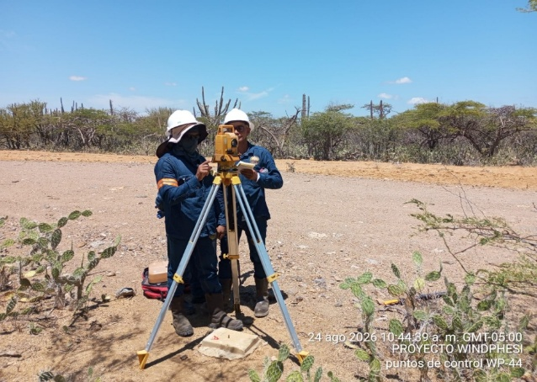 |  |  |  |  | 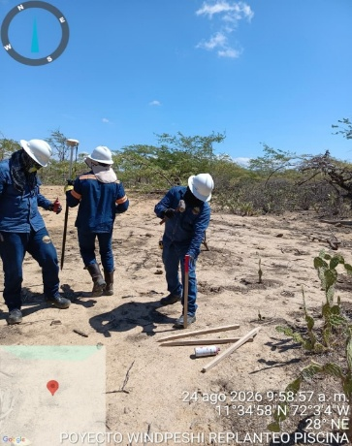 |  |  | 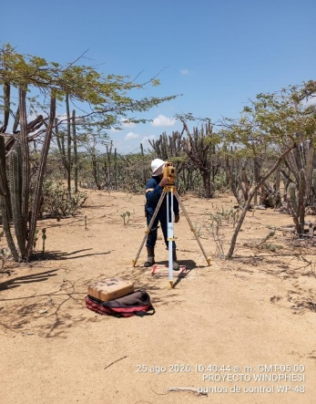

Fecha: 24/08/2026 Ubicación: WP-44 y WP-45 Descripción: Materializacion Puntos de control WP-44 y WP-45 |  |  |  |  | Fecha: 24/08/2026 Ubicación: Piscina industrial Descripción: Replanteo de piscina industrial |  |  | Fecha: 24/08/2026 Ubicación: WP-48 Descripción: Materializacion Puntos de control WP-48

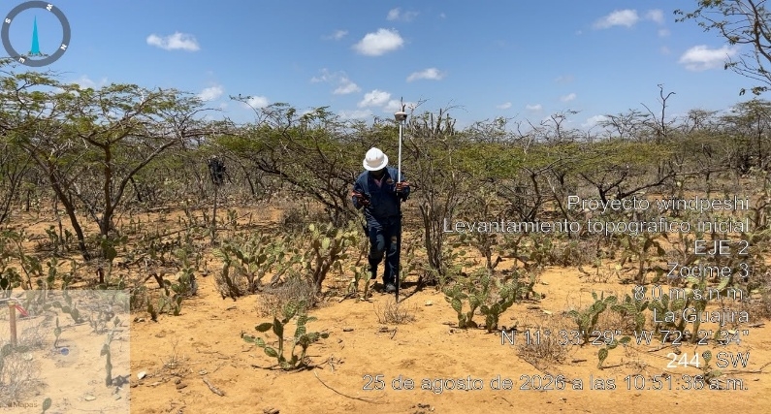 |  |  |  |  | 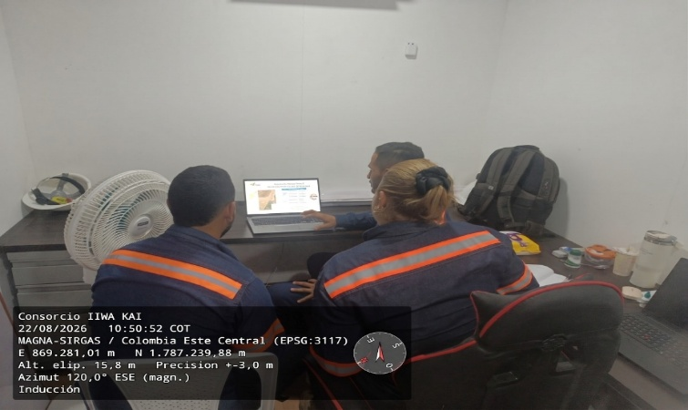 |  |  | 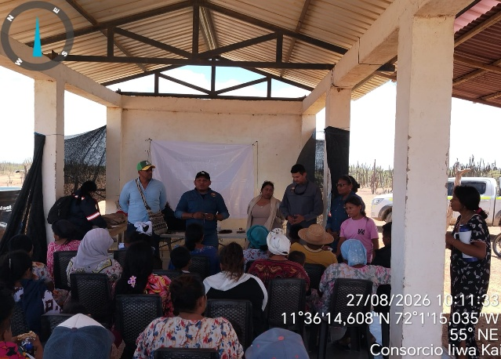

Fecha: 25/08/2026 Ubicación: Zodme 3 Descripción: Replanteo y levantamiento Zodme 3 |  |  |  |  | Fecha: 26/08/2026 Ubicación: Base Uribia Descripción: Induccion personal nuevo ingreso |  |  | Fecha: 27/08/2026 Ubicación: Comunidad kalincho sector cañaveral Descripción: Reunion incio de obra comunidad kalincho sector cañaveral

Este documento hace parte del procedimiento EDP-P-016 Procedimiento de Control y Seguimiento para Contratistas. Todos los derechos reservados para Ecopetrol S.A. Ninguna reproducción externa copia o transmisión digital de esta publicación puede ser hecha sin permiso escrito. Ningún párrafo de esta publicación puede ser reproducido, copiado o transmitido digitalmente sin un consentimiento escrito o de acuerdo con las leyes que regulan los derechos de autor y con base en la regulación vigente. Este formato se diligencia electrónicamente y no requiere firmas (Se considera validado una vez se envié por correo electrónico por parte del responsable). 1/2

